상품제안서
손난로보조배터리 9,000mAh | 상품코드: S20503

 |  |  |  |  |  |  | 02-713-8555 | www.synergygift.co.kr
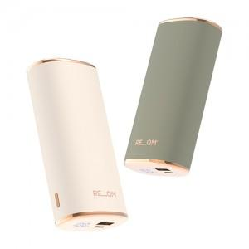 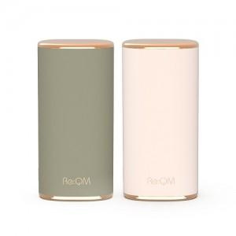

【상세/제작정보】

【인쇄/포장옵션】 | 풀칼라 / 포장지포장

【공급단가】 | 수량 | 20~ | 50~ | 100~ | 300~ | 500~
*VAT별도 | 기본형 | 23,580원 | 22,140원 | 21,060원 | 20,520원 | 20,160원

【상품 URL】 | https://www.synergygift.co.kr:443/src/goods_detail.php?gdno=20503

